상품제안서
루시앙 무광 올블랙머그 | 상품코드: S36600

 |  |  |  |  |  |  | 02-713-8555 | www.synergygift.co.kr
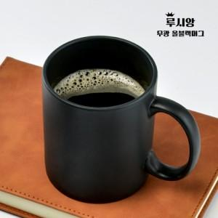

【상세/제작정보】 | <p>전사인쇄 별도문의&nbsp;</p><p>별색인쇄 별도문의</p>

【인쇄/포장옵션】 | 실크, 전사인쇄1도 / 1p무지케이스

【공급단가】 | 수량 | 100~ | 300~ | 500~ | 1,000~ | 3,000~
*VAT별도 | 단가 | 2,590원 | 2,490원 | 2,400원 | 2,300원 | 2,240원

【상품 URL】 | https://www.synergygift.co.kr:443/src/goods_detail.php?gdno=36600

